装备界面总览
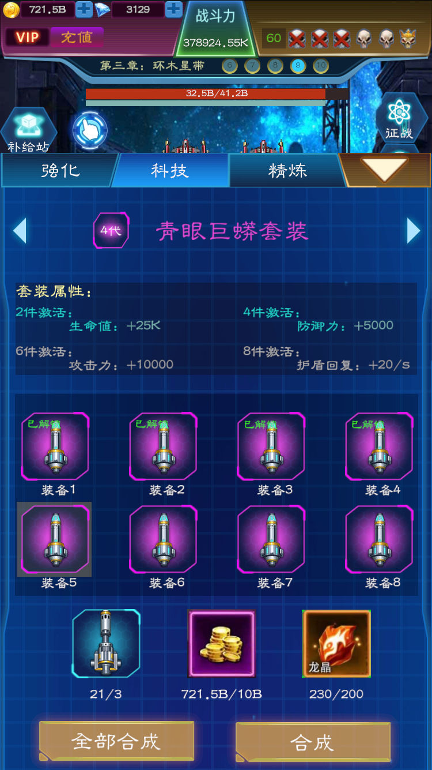
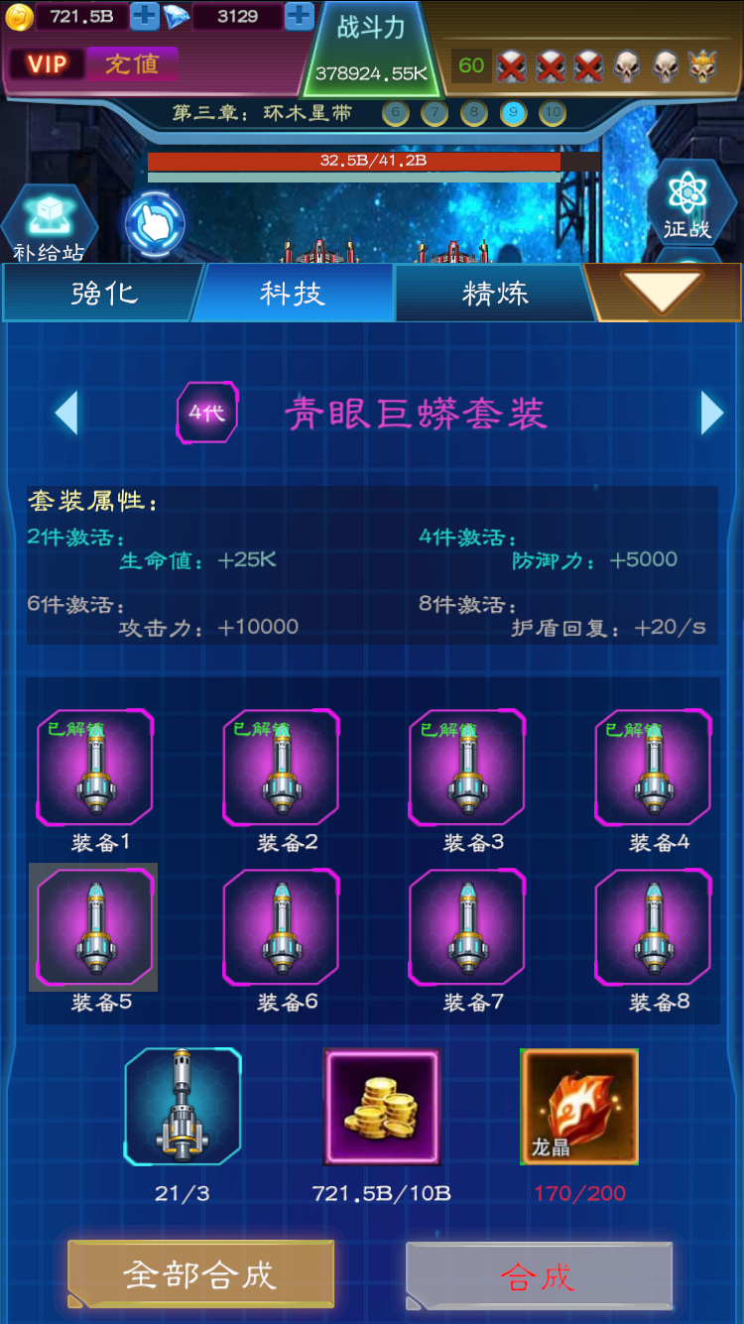
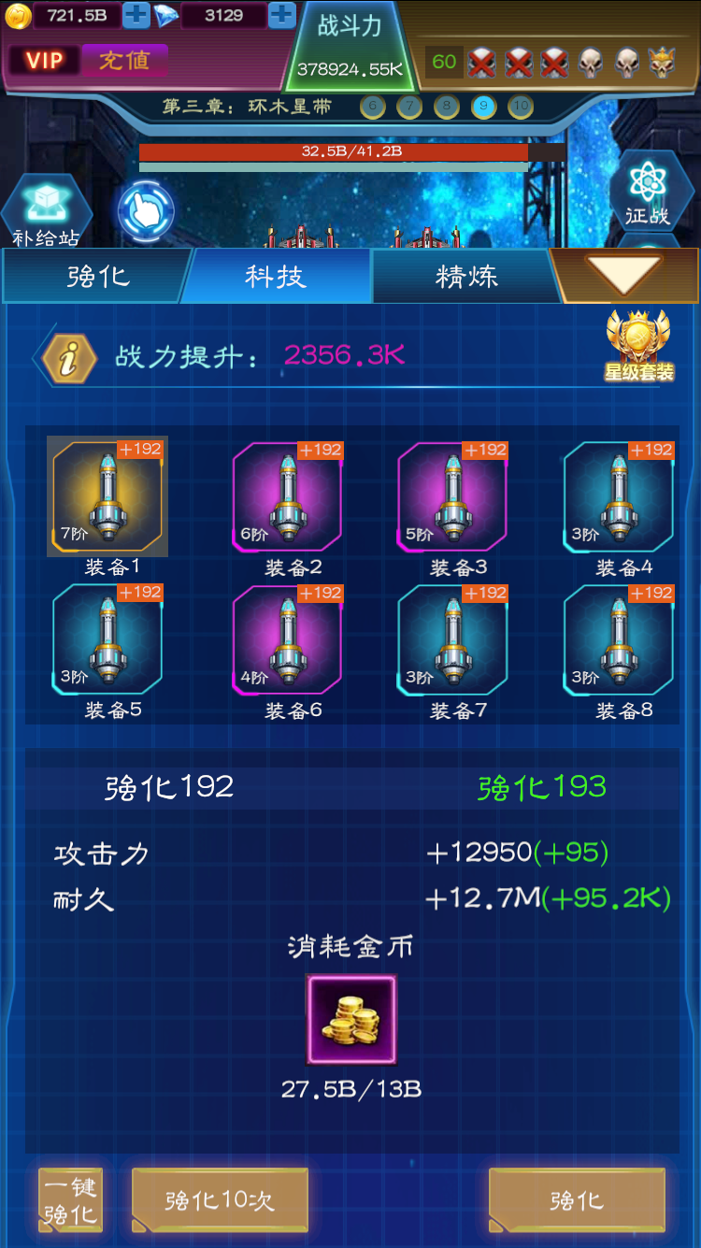
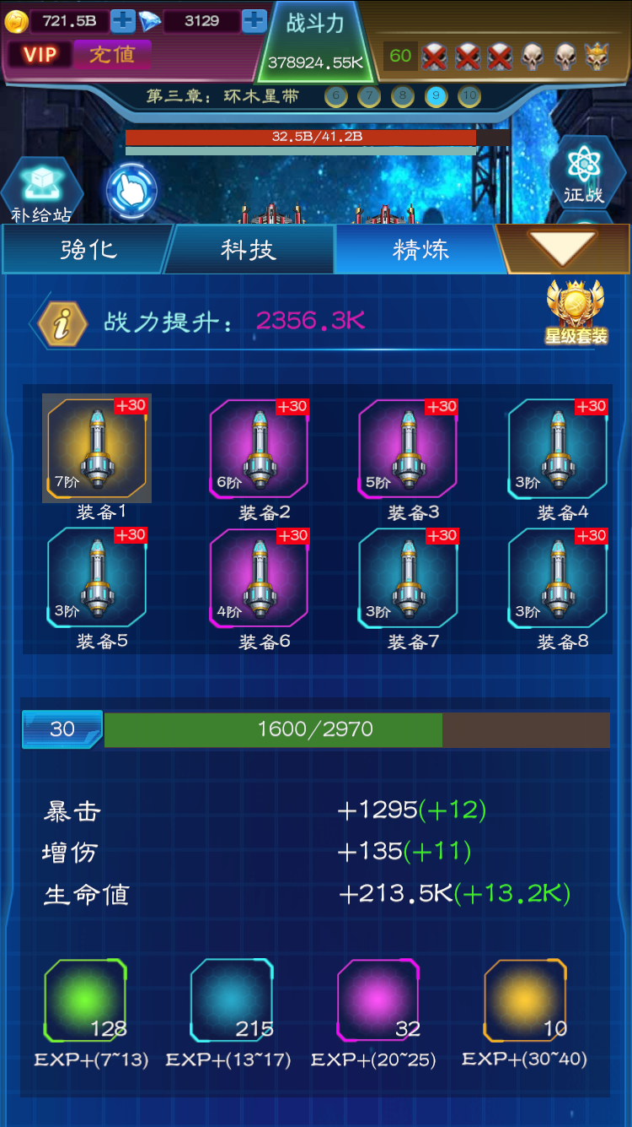
一. | 主界面

装备强化
一. | 设计目的
 | 1. | 缩减装备进阶巨大的属性差距，使体验平滑。
 | 2. | 装备的基础养成系统。
二. | 界面截图
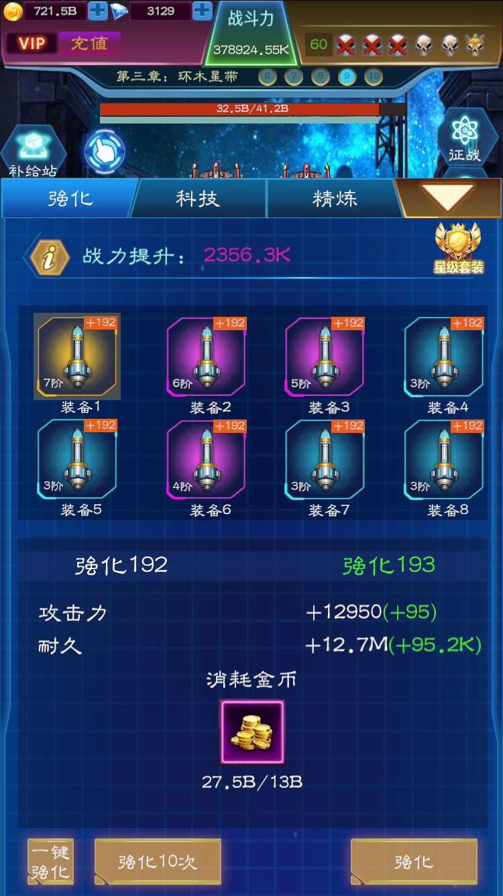

三. | 逻辑概述
 | 1. | 强化等级限制
 |  | 强化等级等于关卡等级+10（在global表中配置）
 | 2. | 单次强化
 |  | 选择装备，点击强化，该装备强化一级。
 | 3. | 强化10次
 |  | 把当前选择装备强化10级，选择光标移动到下一个装备。
 | 4. | 一键强化
 |  | 把当前选择装备强化到最高级，选择光标移动到下一个装备。

四. | UI详述
 | 1. | 战力
 |  | 1） | 区域截图

